Billing อันเก่า
ALARM

Bill Total :

สามารถกดดูได้ด้วยว่า ที่ไหนไม่ดึงในตามรอบของการดึงบิลล่าสุด
และตั้งการดึงซ้ำได้ให้ดึงซ้ำทุกๆ15 นาทีจนกว่าจะได้ เพราะบางทีสื่อสารอาจจะ
ไม่สเถียรเอง แต่อยากให้ดึงซ่ำตลอด

เวลา capture จะเดขึ้นเวลาดึงแบบ manual และ auto
***ถ้าสามารถทำให้ หน้า billing แบบไม่ต้องเปิดหน้านี้ใว้ตลอดและ cap จากหลังบ้านก็ได้นะ โดยหน้า cap เป็นแบบที่ตกลงกันล่าสุด หรือให้เห็นประมาณรูปนี้กก็ได้

เพิ่มให้แสดงที่ตัดบิลทั้งหมดเพิ่ม
Bill total คือมิเตอร์ทั้งหมดที่มีการตัดบิลแบบไม่สนใจรอบการตัดบิล แต่ที่ทำมาแล้วสนใจในรอบตัดบิลปัจจุบัน

ถ้า capture ของรายตัวให้มี ไฮไลน์ แบบนี้ในบิลล่าสุดด้วย

**** อยากได้รูปและสามารถ campare ค่าแสดงในบิลและรูปที่ cap ได้ โดยจะทำต่อยอดไปที่เว็บ
ที่พวก sino กับทางซันและโจ
โดยเวลาเช็คค่าคือสีที่ไฮไลต์ให้ตรงกัน กับรูปที่ cap แต่ทำเมนูแยกในการตรวจสอบได้
*** จะทำในส่วนของเว็บที่ฟอร์มของเว็บที่เกี่ยวกับงานไฟฟาเท่านั้น โดยฟอร์มจะเป็นของไฟฟ้า และผู้ขายไฟหลัก

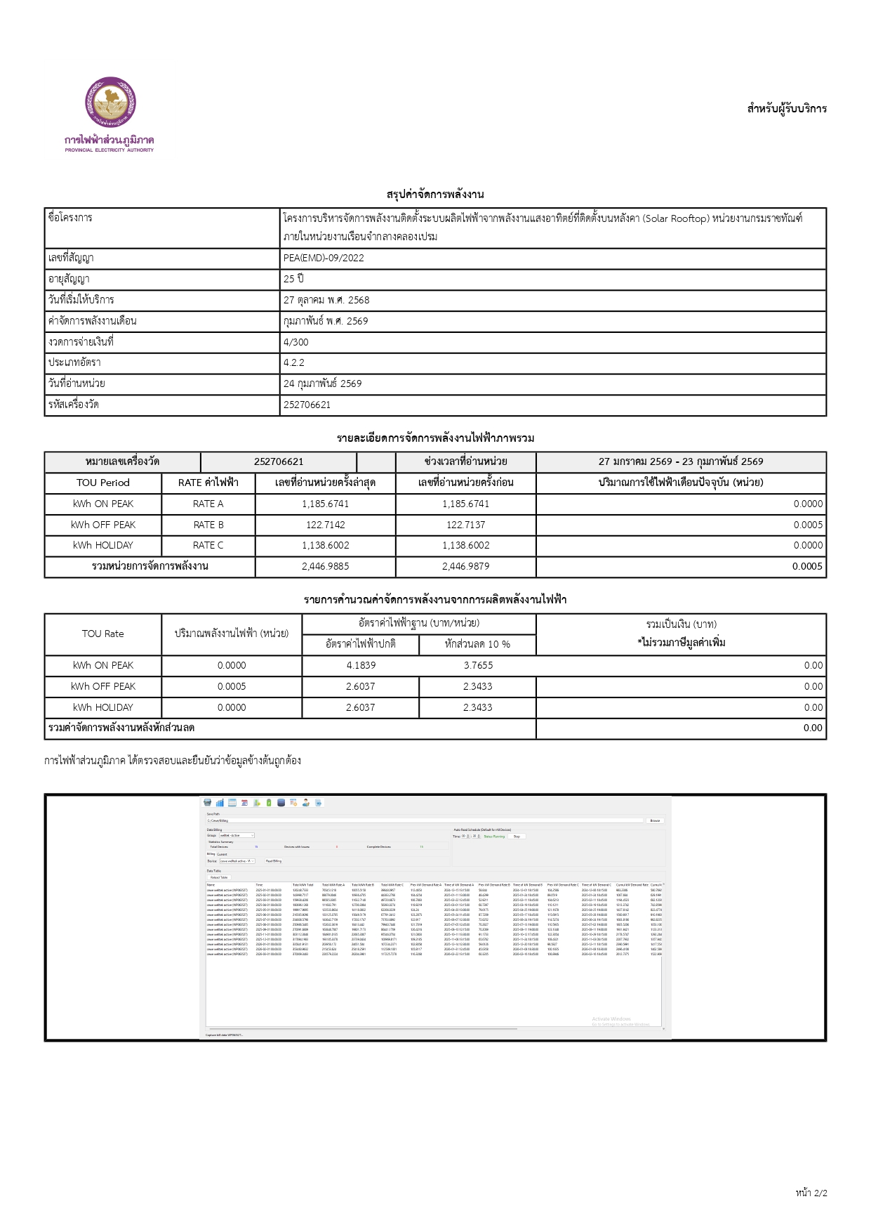
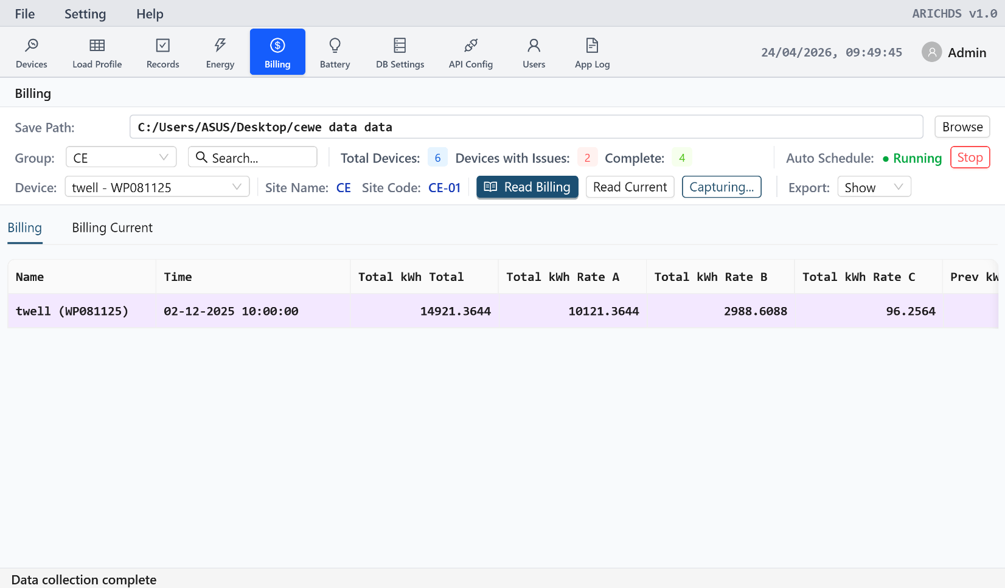

 | ส่วนมากจะเทียบค่าก่อนและค่าล่าสุดที่ตัดบิล

Bill ใหม่
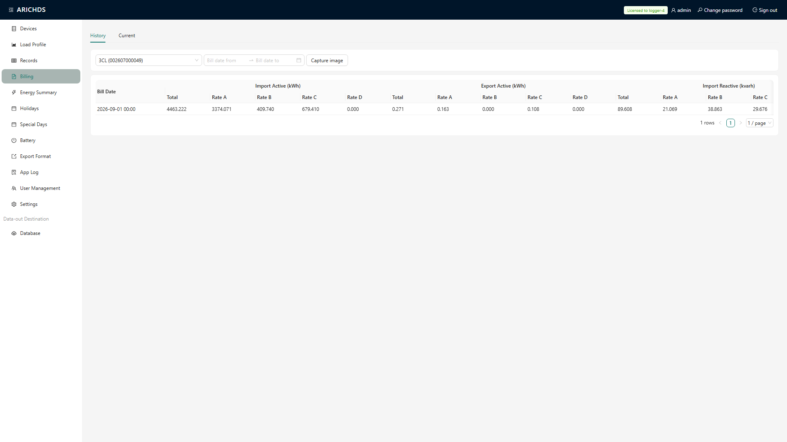

ของหน้า billing แบบนี้นะที่แบบเก่านะซัน แต่เวลา cupture ให้เห็นตามด้านล่าง และตอน cap จะมีแค่ฝั่ง import นะ export ไม่ต้องแสดงตอนรูป cap นะ

*** อยากได้แบบเก่านะ แต่แสดงเวลา cap มันจะ cap รายตัวไปเรื่อยๆจนครบที่ add เข้าระบบ

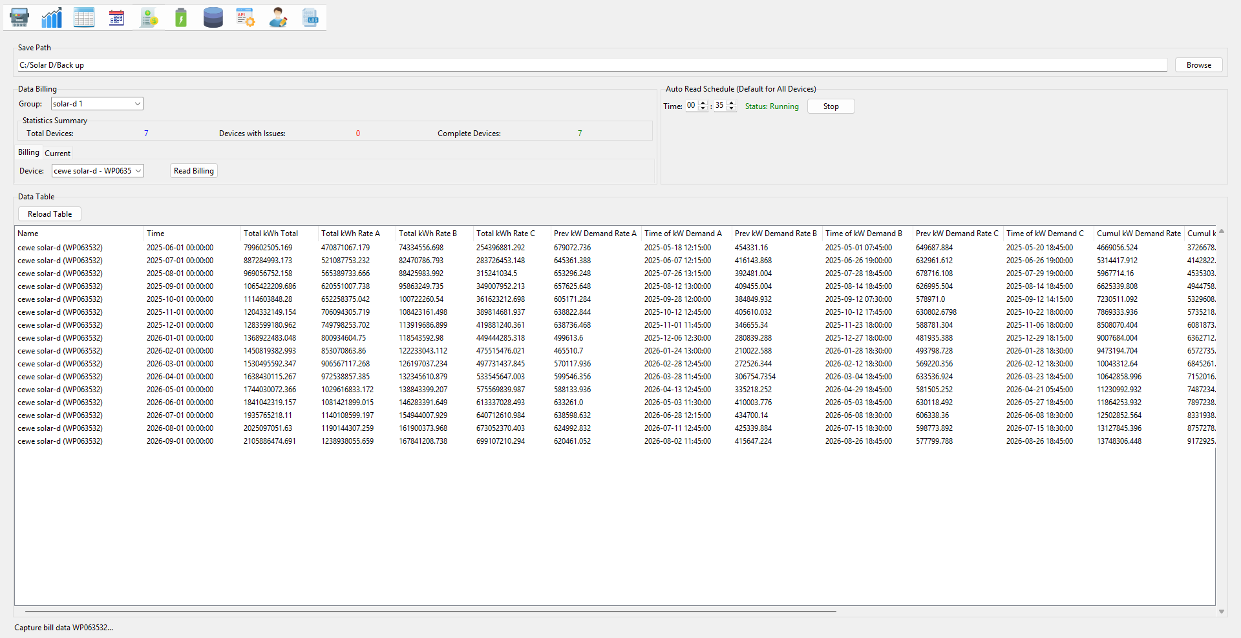
เอาออก เอาไปรวมที่ Special day และดึงจากมิเตอ์

ในคำพูดใช้ประมาณนี้ และรุปที่ได้ประมาณนี้

